Datos personales
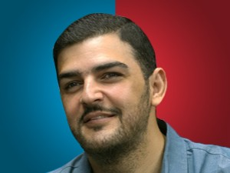

Nombres: | Aquiles David
Apellidos: | Álvarez Henríques
Facebook: | https://www.facebook.com/Aquiles-%C3%81lvarez-Henriques-111017675004028
Twitter: | @aquilesalvarez
Descripción:

